VBA法
Function MyGet(Srg As String, Optional n As Integer = False) | 文本列 | 数字 | 中文 | 英文
 | 123我是：AbC | 123 | 我是 | AbC | =Myget(L2) | =Myget(L2,1) | =Myget(L2,2)
Dim i As Integer | nishi456谁? | 456 | 谁 | nishi | =Myget(L3) | =Myget(L3,1) | =Myget(L3,2)
Dim s, MyString As String | 虎牌（Tiger） | 0 | 虎牌 | Tiger | =Myget(L4) | =Myget(L4,1) | =Myget(L4,2)
Dim Bol As Boolean | AC——米兰 | 0 | 米兰 | AC | =Myget(L5) | =Myget(L5,1) | =Myget(L5,2)
 | B站11周年！ | 11 | 站周年 | B | =Myget(L6) | =Myget(L6,1) | =Myget(L6,2)
For i = 1 To Len(Srg)
s = Mid(Srg, i, 1)
If n = 1 Then
Bol = s Like "[一-龜]"
ElseIf n = 2 Then
Bol = s Like "[a-z,A-Z]"
ElseIf n = 0 Then
Bol = s Like "#"
End If
If Bol Then MyString = MyString & s
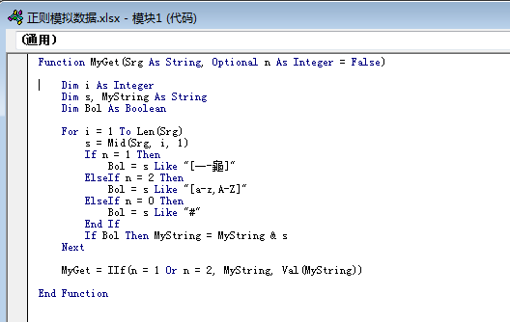
Next

MyGet = IIf(n = 1 Or n = 2, MyString, Val(MyString))

End Function

【=myget(A2,1)】是提取所有中文
【=myget(A2,2)】是提取所有英文
【=myget(A2)】是提取所有的数据

SQL法
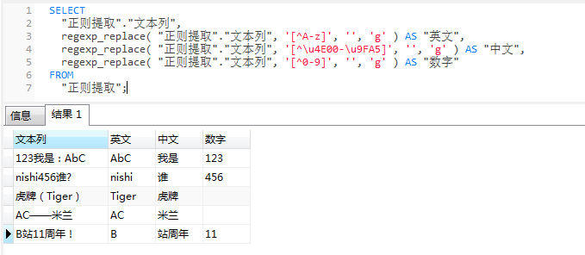
Postgresql 正则表达式
 |  | SELECT
1. 正则替换 |  |  | 正则提取."文本列",
select regexp_replace(字段名','[^A-z]','','g') FROM 表名;--替换字符串内不是英文字母的内容为'' |  |  | regexp_replace( "正则提取"."文本列", '[^A-z]', '', 'g' ) AS "英文",
 |  |  | regexp_replace( "正则提取"."文本列", '[^\u4E00-\u9FA5]', '', 'g' ) AS "中文",
select regexp_replace(字段名','[^\u4E00-\u9FA5]','','g') FROM 表名;--替换字符串内不是中文的内容为'' |  |  | regexp_replace( "正则提取"."文本列", '[^0-9]', '', 'g' ) AS "数字"
 |  | FROM
select regexp_replace(字段名','[^0-9]','','g') FROM 表名;--替换字符串内不是数字的内容为'' |  |  | 正则提取;

2. 正则提取 | （提取后需要多行转一行）

